Intraslacional
Coeficiente pandeo intraslacional

Pilar
Ancho | 400 | [mm]
Canto | 400 | [mm]
Longitud | 3000 | [m]
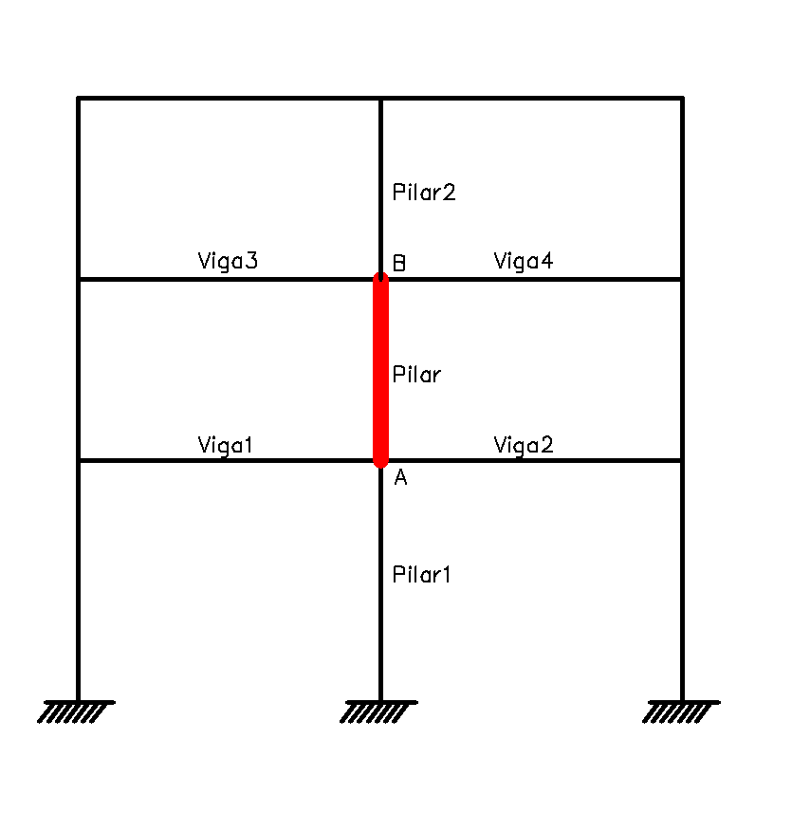
Módulo elasticidad | 30000 | [MPa]
Inercia | 2133333333.3 | [mm4]
Pilar1
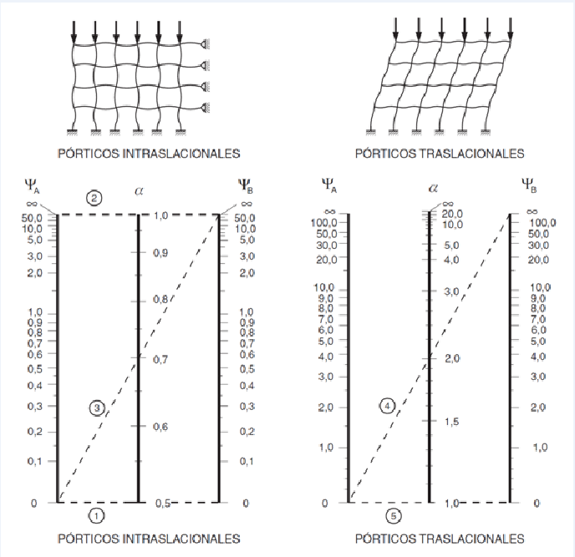
Ancho | 500 | [mm]
Canto | 500 | [mm]
Longitud | 3000 | [m]
Módulo elasticidad | 30000 | [MPa]
Inercia | 5208333333.3 | [mm4]
Pilar2 |  |  | Nudo A
Ancho | 400 | [mm] | Pilares | 73416666667
Canto | 300 | [mm] | Vigas | 43657142857
Longitud | 3000 | [m] | ChiA | 1.6816644852
Módulo elasticidad | 30000 | [MPa] | Nudo B
Inercia | 900000000 | [mm4] | Pilares | 30333333333
Viga1 |  |  | Vigas | 43657142857
Ancho | 400 | [mm] | ChiB | 0.69480802792
Canto | 400 | [mm]
Longitud | 5000 | [m]
Módulo elasticidad | 30000 | [MPa]
Inercia | 2133333333.3 | [mm4] | Alfa | 0.783
Viga2 |  |  | Longitud pandeo | 2350.23 | [mm]
Ancho | 400 | [mm]
Canto | 600 | [mm]
Longitud | 7000 | [m]
Módulo elasticidad | 30000 | [MPa]
Inercia | 7200000000 | [mm4]
Viga3
Ancho | 400 | [mm]
Canto | 400 | [mm]
Longitud | 5000 | [m]
Módulo elasticidad | 30000 | [MPa]
Inercia | 2133333333.3 | [mm4]
Viga4
Ancho | 400 | [mm]
Canto | 600 | [mm]
Longitud | 7000 | [m]
Módulo elasticidad | 30000 | [MPa]
Inercia | 7200000000 | [mm4]

